Sheet1
附件2：
缴 费 流 程


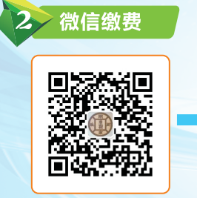

一、学杂费、代收费、服务性收费收费步骤
第一步：扫描上面二维码，或者在支付宝（微信）中搜索“衡阳市非税收入征收管理局”生活号（公众号），关注支付宝（微信）生活号（公众号）。
第二步：进入生活号（公众号）点击屏幕下方非税缴费，进入湖南非税征管服务平台。
第三步：进入湖南非税征管服务平台，并点击教育缴费，进入教育缴费查询界面。
第四步：选择教育缴费，选择学生学校（衡阳幼儿师范高等专科学校），输入学生身份证号码、学生姓名点击查询。
第五步：确认缴费项目信息及金额，点击“去缴费”。
第六步：点击“立即支付”进行缴款（该操作需在30分钟之内完成）。
第七步：支付完成，显示付款成功，缴费订单号。


二、预收生活费缴费步骤
 | 第一步 | 扫描左边微信二维码，进入衡阳师范学校缴费界面。
 | 第二步 | 输入身份证号码，身份证号码为唯一登录依据。

 | 第三步 | 进入缴费界面后请核对身份证号码和班级姓名，支付方式选择银联支付。

 | 第四步 | 输入银行卡号，按照银联卡支付相关操作进行操作即可。保存缴费成功的界面截图即可。

生活费缴费咨询电话：18973482182（郭老师）

